关系图
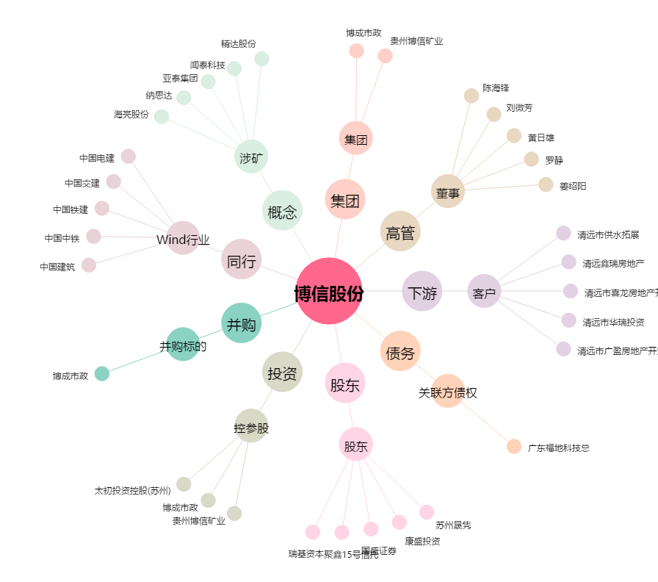
博信股份[600083.SH] - 关系概览图

